Datos personales
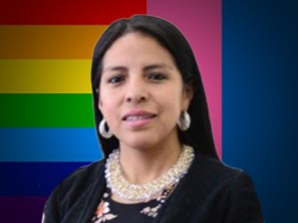

Nombres: | Adriana Marisol
Apellidos: | Peñaloza Bacuilima
Facebook: | https://www.facebook.com/Marisolpenalozacuenca/
Twitter: | @MarisolPenaloz2
Descripción:

